截图
# | 场景 / 状态 | 语言 | 视角 | 截图（全帧） | 局部放大（棋盘与面板） | 说明与验证点 | 应用状态 (logcat)
01 | 空闲 · 标准开局 | 中文 | 玩家第一视角（模拟器默认机位） | 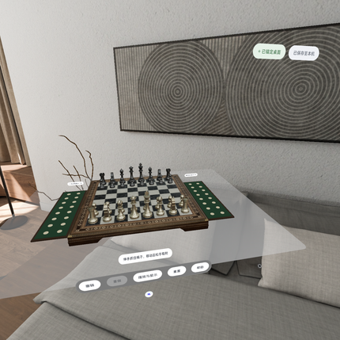 | 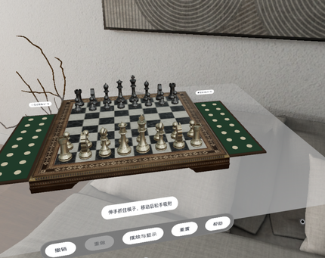 | 棋盘水平放置在体积窗口底面，白方在近端、黑方在远端；两侧胡桃木/绿绒收纳盒各 16 槽；顶部标题卡、锚定芯片「已锚定桌面」、保存芯片「已保存至本机」；前侧系统 Toolbar：撤销/重做/摆放与显示/重置/帮助（PICO Sans 字体）。 | phase=IDLE panel=None@bfefa58 selected=null save=SAVED hint=伸手抓住棋子，移动后松手吸附 board=32 trays=0/0 undo=true redo=false
02 | 选中棋子 · 白方兵 e2 | 中文 | 同上 | 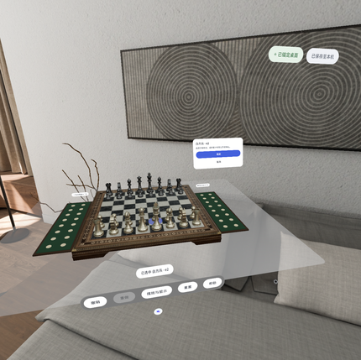 | 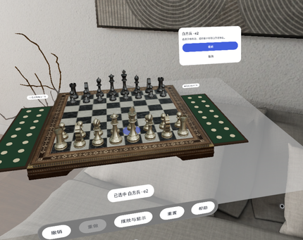 | 点选 e2 后棋子抬升 8 mm 并显示蓝色底部光环；右上方上下文面板「白方兵 · e2」，提供「收纳」「取消」；提示条显示 runtime.piece.selected 模板文案。 | phase=IDLE panel=Selected(pieceId=w_pawn_e) selected=w_pawn_e save=SAVED hint=已选中 白方兵 · e2 board=32 trays=0/0 undo=true redo=false
03 | 移动完成 · e2→e4 | 中文 | 同上 | 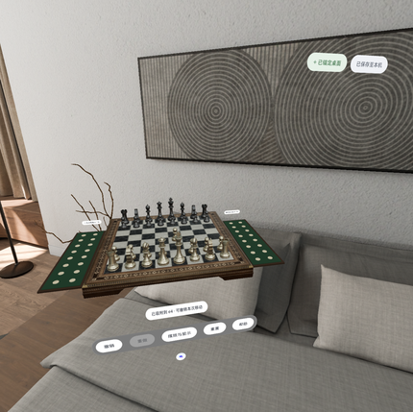 | 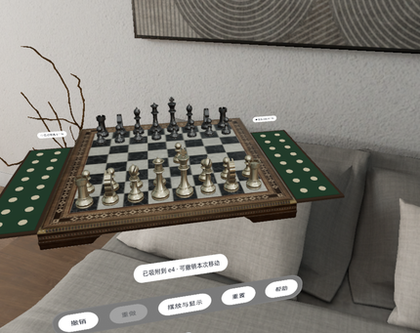 | 点击空格后 220 ms 抛物线吸附到 e4；提示「已吸附到 e4 · 可撤销本次移动」；撤销按钮变为可用。 | phase=IDLE panel=None@bfefa58 selected=null save=SAVED hint=已吸附到 e4 · 可撤销本次移动 board=32 trays=0/0 undo=true redo=false
04 | 黑方自由移动 · d7→d5 | 中文 | 同上 |  |  | 无回合限制，黑方棋子可随时移动（PRD F02）。 | phase=IDLE panel=None@bfefa58 selected=null save=SAVED hint=已吸附到 d5 · 可撤销本次移动 board=32 trays=0/0 undo=true redo=false
05 | 吃子预览 · e4 兵 → d5 | 中文 | 同上 | 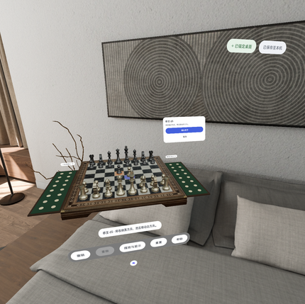 | 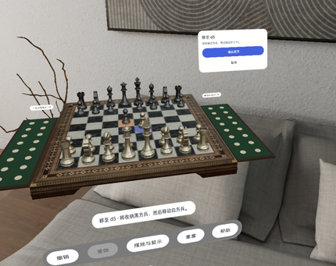 | 点选异色棋子只做预览：目标格显示橙色双环，面板「移至 d5」+「确认吃子」/「取消」；提示文案由 ui.text_015/016 派生。 | phase=IDLE panel=CapturePreview(attackerId=w_pawn_e, targetSquare=35) selected=w_pawn_e save=SAVED hint=移至 d5 · 将收纳黑方兵，然后移动白方兵。 board=32 trays=0/0 undo=true redo=false
06 | 吃子事务完成 | 中文 | 同上 |  |  | 先收纳被吃黑兵（240 ms）→ 进攻棋子移动（220 ms）→ 原子提交并自动保存；黑方收纳 1/16；提示 runtime.move.captured。 | phase=IDLE panel=None@bfefa58 selected=null save=SAVED hint=黑方兵已收纳，白方兵已移至d5 board=31 trays=0/1 undo=true redo=false
07 | 撤销一次吃子 | 中文 | 同上 |  |  | 一次撤销同时还原进攻棋子、被吃棋子与托盘槽位（PRD F06）。 | phase=IDLE panel=None@bfefa58 selected=null save=SAVED hint=伸手抓住棋子，移动后松手吸附 board=32 trays=0/0 undo=true redo=true
08 | 重做 | 中文 | 同上 |  |  | 重做后恢复吃子结果；未来分支在新增操作时被清除。 | phase=IDLE panel=None@bfefa58 selected=null save=SAVED hint=伸手抓住棋子，移动后松手吸附 board=31 trays=0/1 undo=true redo=false
09 | 手动收纳 · 白方兵 | 中文 | 同上 |  |  | 选中棋子后点「收纳」，棋子移入白方托盘首个空槽；白方收纳 1/16。 | phase=IDLE panel=None@bfefa58 selected=null save=SAVED hint=白方兵已收纳 board=30 trays=1/1 undo=true redo=false
10 | 选中收纳区棋子 | 中文 | 同上 | 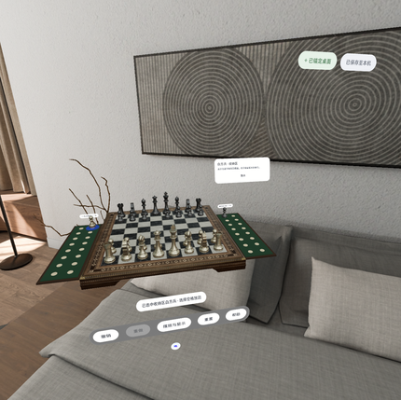 | 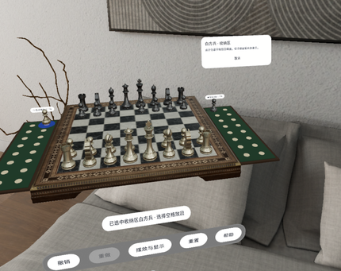 | 托盘棋子保留原 ID；面板「白方兵 · 收纳区」，提示「选择空格放回」。 | phase=IDLE panel=Selected(pieceId=w_pawn_e) selected=w_pawn_e save=SAVED hint=已选中收纳区白方兵 · 选择空格放回 board=30 trays=1/1 undo=true redo=false
11 | 从收纳区放回 e4 | 中文 | 同上 |  |  | 点击空格后棋子放回棋盘（PRD F05）。 | phase=IDLE panel=None@bfefa58 selected=null save=SAVED hint=已吸附到 e4 · 可撤销本次移动 board=31 trays=0/1 undo=true redo=false
12 | 摆放与显示（Spatial UI Sheet） | 中文 | 同上 | 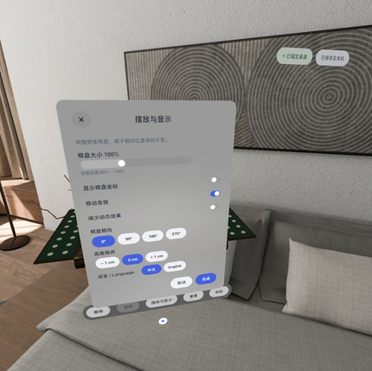 | 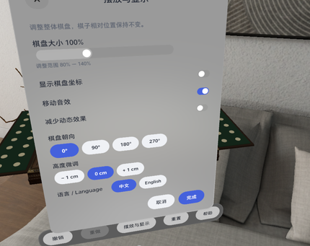 | 棋盘大小 80%–140% 滑杆、显示棋盘坐标/移动音效/减少动态效果开关、棋盘朝向 0/90/180/270°、高度微调 −1/0/+1 cm、语言 中文/English；取消还原、完成应用。 | phase=IDLE panel=Settings@c76fdc4 selected=null save=SAVED hint=摆放模式下暂停棋子操作 board=31 trays=0/1 undo=true redo=false
13 | 重置确认（AlertDialog） | 中文 | 同上 | 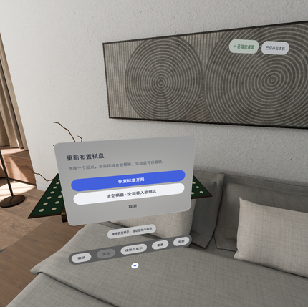 | 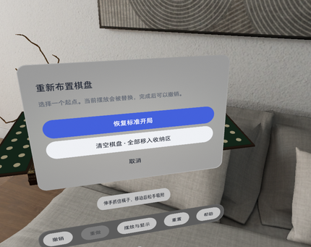 | 「恢复标准开局」「清空棋盘 · 全部移入收纳区」「取消」；重置/清空均可撤销。 | phase=IDLE panel=Reset@f3b40c8 selected=null save=SAVED hint=伸手抓住棋子，移动后松手吸附 board=31 trays=0/1 undo=true redo=false
14 | 升变选择 · 白方兵到达 e8 | 中文 | 同上 | 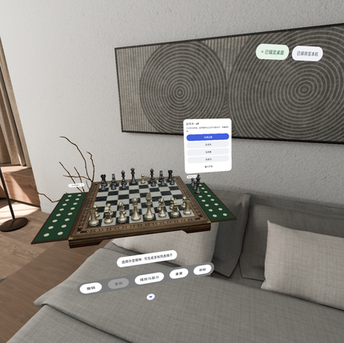 | 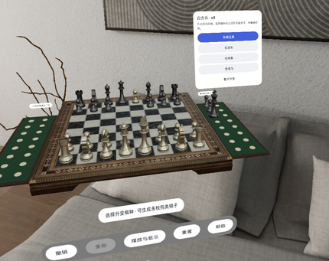 | 吃子到达底线后先提交吃子，再弹出升变面板：生成王后/车/象/马/暂不升变（PRD 第 12 章）。 | phase=IDLE panel=Promotion(pieceId=w_pawn_e) selected=null save=SAVED hint=选择升变棋种 · 可生成多枚同类棋子 board=29 trays=0/3 undo=true redo=false
15 | 升变完成 · e8 生成白方王后 | 中文 | 同上 |  |  | 由包内预置模型克隆生成新实体（entityId 变化、pieceId 不变），允许存在第二个王后；提示 runtime.promotion.complete。 | phase=IDLE panel=None@bfefa58 selected=null save=SAVED hint=升变完成 · 已在e8生成白方王后 board=29 trays=0/3 undo=true redo=false
16 | 棋盘朝向 90° | 中文 | 同上 | 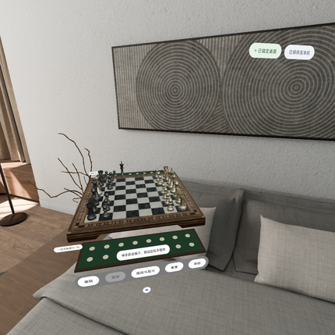 | 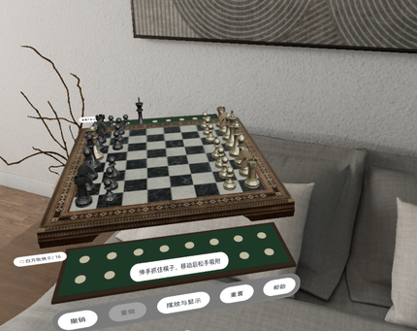 | 仅旋转 BoardRoot，格子 ID 不变；标签自动反向保持可读。 | phase=IDLE panel=None@bfefa58 selected=null save=SAVED hint=伸手抓住棋子，移动后松手吸附 board=29 trays=0/3 undo=true redo=false
17 | 棋盘朝向 180° | 中文 | 同上 |  | 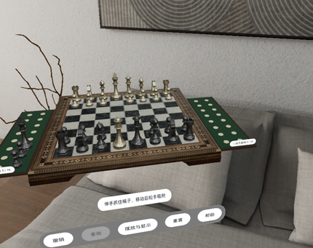 | 黑方转到近端。 | phase=IDLE panel=None@bfefa58 selected=null save=SAVED hint=伸手抓住棋子，移动后松手吸附 board=29 trays=0/3 undo=true redo=false
18 | 棋盘大小 140% | 中文 | 同上 | 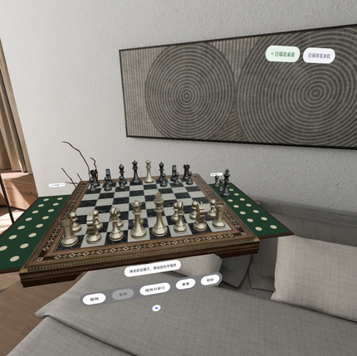 | 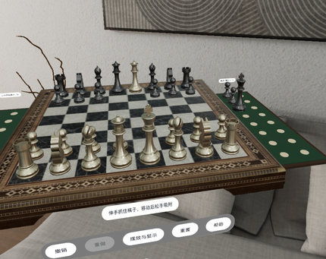 | BoardRoot 等比缩放，托盘槽位关系保持。 | phase=IDLE panel=None@bfefa58 selected=null save=SAVED hint=伸手抓住棋子，移动后松手吸附 board=29 trays=0/3 undo=true redo=false
19 | 棋盘大小 80% | 中文 | 同上 | 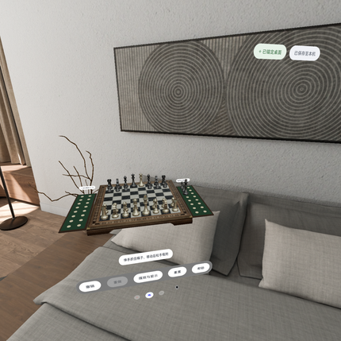 | 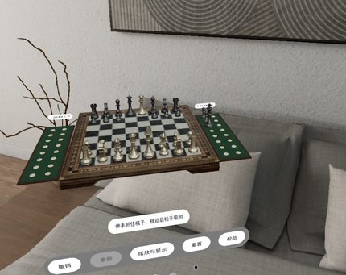 | 缩放下限。 | phase=IDLE panel=None@bfefa58 selected=null save=SAVED hint=伸手抓住棋子，移动后松手吸附 board=29 trays=0/3 undo=true redo=false
20 | 显示棋盘坐标 | 中文 | 同上 |  |  | a–h / 1–8 坐标标签平铺在棋盘边缘（默认关闭）。 | phase=IDLE panel=None@bfefa58 selected=null save=SAVED hint=伸手抓住棋子，移动后松手吸附 board=29 trays=0/3 undo=true redo=false
21 | 保存失败（模拟） | 中文 | 同上 | 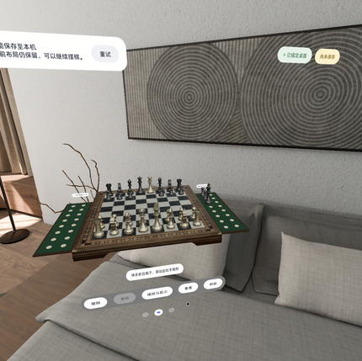 |  | 顶部横幅「未能保存至本机…」+「重试」，保存芯片变为「尚未保存」；棋局仍可继续操作（非阻塞）。 | phase=IDLE panel=None@bfefa58 selected=null save=FAILED hint=伸手抓住棋子，移动后松手吸附 board=29 trays=0/3 undo=true redo=false
22 | 帮助 / 教程（Sheet） | 中文 | 同上 | 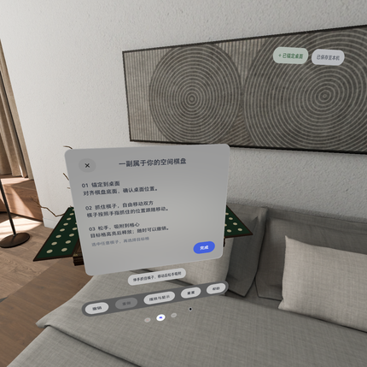 | 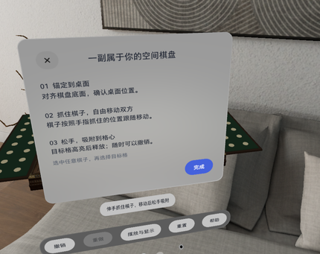 | 「一副属于你的空间棋盘」三步教程，可从帮助随时重开；首次启动同一面板按钮为「开始摆棋」。 | phase=IDLE panel=Help(firstUse=false) selected=null save=SAVED hint=伸手抓住棋子，移动后松手吸附 board=29 trays=0/3 undo=true redo=false
24 | 手势抓取 · 松手吸附 g2→g4 | 中文 | 同上 |  |  | 通过与真实手势相同的 onDragStart/onDrag/onDragEnd 路径模拟抓取：保持抓取偏移、投影到最近有效格、120 ms 对齐格心。 | phase=IDLE panel=None@bfefa58 selected=null save=SAVED hint=伸手抓住棋子，移动后松手吸附 board=29 trays=0/3 undo=true redo=false
25 | 视角：左前方 45° | 中文 | 应用内绕棋盘轨道视角 yaw+30° pitch20° ×1.6 | 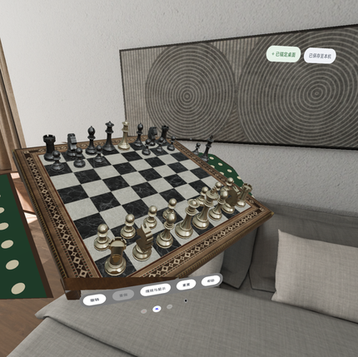 | 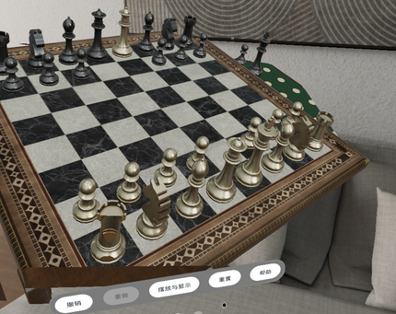 | 模拟器相机无法脚本控制，改用应用内 debug 视角指令绕棋盘旋转（含 1.6× 放大便于查看）。 | phase=IDLE panel=None@bfefa58 selected=null save=SAVED hint=伸手抓住棋子，移动后松手吸附 board=29 trays=0/3 undo=true redo=false
26 | 视角：右前方 | 中文 | yaw−30° pitch20° ×1.6 | 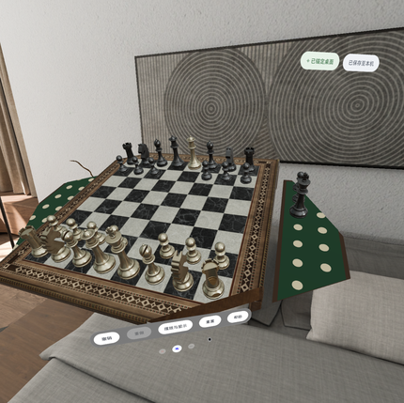 | 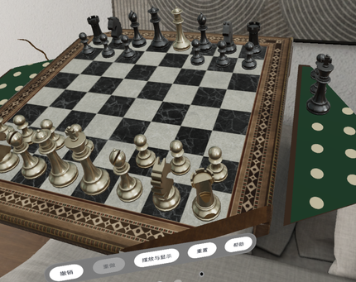 | 同上；可见黑方托盘中被吃的黑王。 | phase=IDLE panel=None@bfefa58 selected=null save=SAVED hint=伸手抓住棋子，移动后松手吸附 board=29 trays=0/3 undo=true redo=false
27 | 视角：俯视 | 中文 | pitch60° ×1.6 | 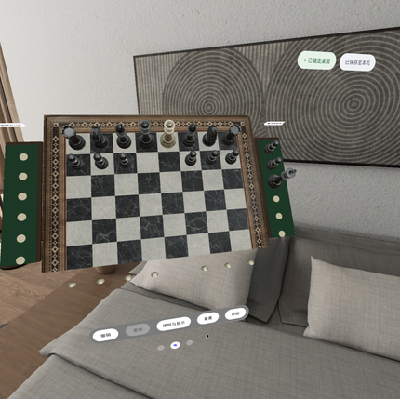 | 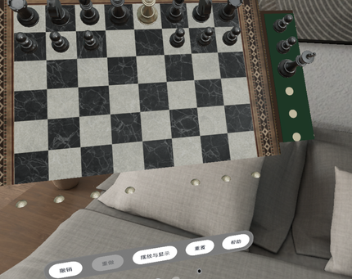 | 俯视可核对 32 枚棋子落格：a1 深格、h1 浅格，白后 d1、白王 e1（升变后的白后在 e8）。 | phase=IDLE panel=None@bfefa58 selected=null save=SAVED hint=伸手抓住棋子，移动后松手吸附 board=29 trays=0/3 undo=true redo=false
28 | 视角：黑方一侧 | 中文 | yaw180° pitch20° ×1.6 | 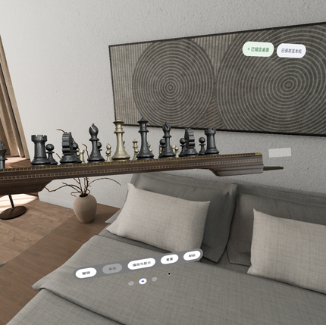 | 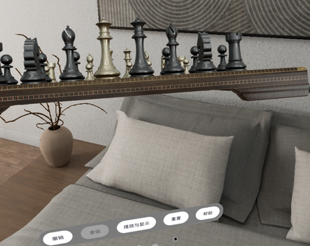 | 从黑方看向白方。 | phase=IDLE panel=None@bfefa58 selected=null save=SAVED hint=伸手抓住棋子，移动后松手吸附 board=29 trays=0/3 undo=true redo=false
29 | 视角：侧面 | 中文 | yaw90° pitch15° ×1.6 | 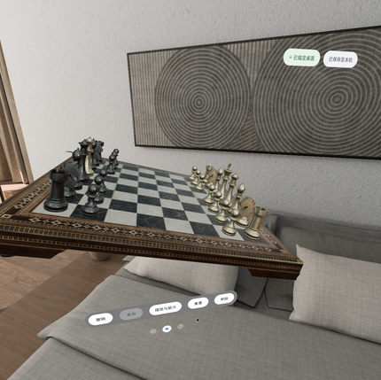 | 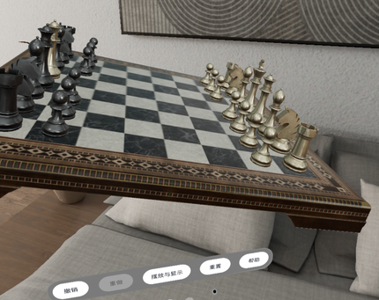 | 侧视可见棋子高度与底座。 | phase=IDLE panel=None@bfefa58 selected=null save=SAVED hint=伸手抓住棋子，移动后松手吸附 board=29 trays=0/3 undo=true redo=false
30 | English · Idle | English | 默认机位 | 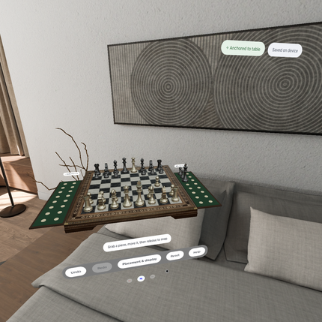 | 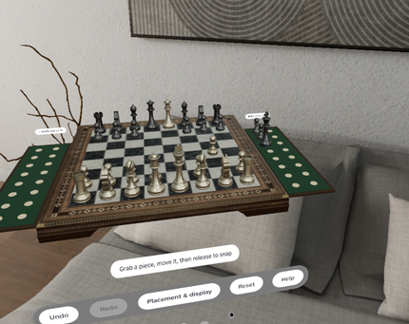 | 语言原地切换，棋局/锚点/历史不变；Toolbar、芯片、提示全部切换为 en-US。 | phase=IDLE panel=Help(firstUse=false) selected=null save=SAVED hint=Grab a piece, move it, then release to snap board=29 trays=0/3 undo=true redo=false
31 | English · Selected white pawn a2 | English | 默认机位 | 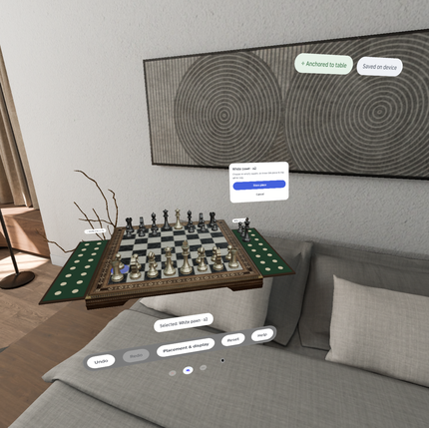 | 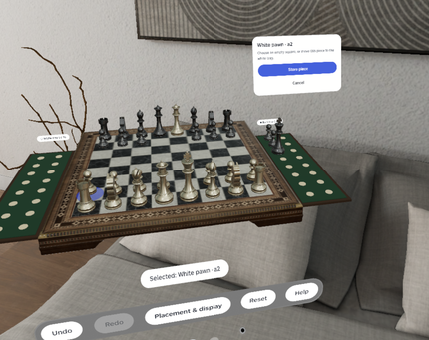 | 英文面板文案更长，按钮按文案扩宽，不缩小字体。 | phase=IDLE panel=Selected(pieceId=w_pawn_a) selected=w_pawn_a save=SAVED hint=Selected: White pawn · a2 board=29 trays=0/3 undo=true redo=false
32 | English · Placement & display | English | 默认机位 | 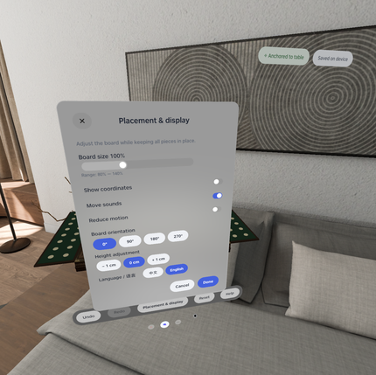 | 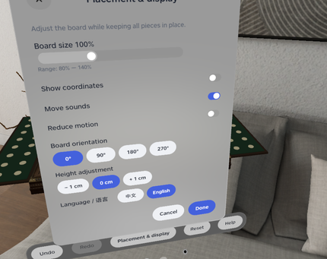 | 语言行显示「Language / 语言」。 | phase=IDLE panel=Settings@c76fdc4 selected=null save=SAVED hint=Piece movement paused while positioning board=29 trays=0/3 undo=true redo=false
33 | English · Reset the board | English | 默认机位 | 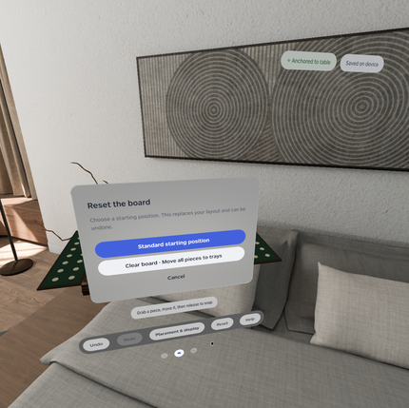 | 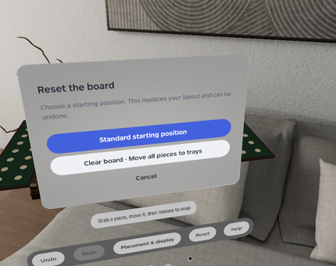 | - | phase=IDLE panel=Reset@f3b40c8 selected=null save=SAVED hint=Grab a piece, move it, then release to snap board=29 trays=0/3 undo=true redo=false
34 | English · Your spatial chessboard | English | 默认机位 | 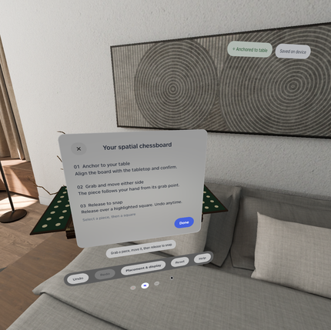 | 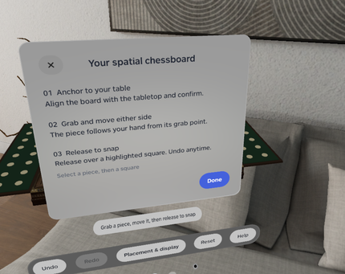 | - | phase=IDLE panel=Help(firstUse=false) selected=null save=SAVED hint=Grab a piece, move it, then release to snap board=29 trays=0/3 undo=true redo=false

